Oppskrift
Latino feta NapoleonLatino feta Napoleon
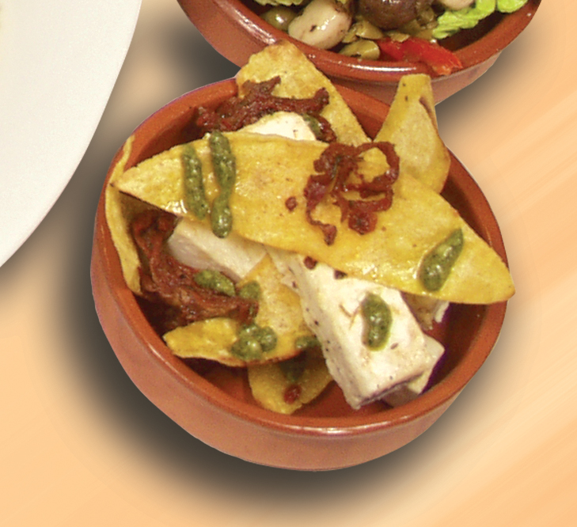

Tortillachips brunes lett i olivenolje. Anrettes i tapaskål, lagvis med fetaost mellom. Toppes med soltørket tomat i strimler og pesto. Tips: I tapasrettene er porsjonene små, og beregnet utfra at et måltid består av 3-10 små porsjoner. Tortillachips brunes lett i olivenolje. Anrettes i tapaskål, lagvis med fetaost mellom. Toppes med soltørket tomat i strimler og pesto. Tips: I tapasrettene er porsjonene små, og beregnet utfra at et måltid består av 3-10 små porsjoner.
Number of servingsNumber of servings | 1
EPDEPD | ProductProduct | Per servingPer serving |  | TotalTotal |  | QtyPerPackQtyPerPack | PackSizePackSize | PackUnitPackUnit | PackagingPackaging | ItemsItems
27130482713048 | Soltørkede Tomater Strimlet Soltørkede Tomater Strimlet | 0.01 | ll | 0 | ll | 3 | 1.88 | ll | 3x1.88l3x1.88l | 0
 | Tortilla Mais, 15cm Tortilla Mais, 15cm | 1 | stkstk | 0 | stkstk |  |  |  |  | 0
 | Laboratorio Tortellini Basilikumpesto Laboratorio Tortellini Basilikumpesto | 0.005 | kgkg | 0 | kgkg |  |  |  |  | 0
590836590836 | Olivenolje Olivenolje | 0.001 | ll | 0 | ll | 4 | 5 | ll | 4x5l4x5l | 0
 | Fetaost, skåret i terninger eller strimler Fetaost, skåret i terninger eller strimler |  |  | 0 |  |  |  |  |  | 0

 | * Allergens* Allergens

